Hoja1
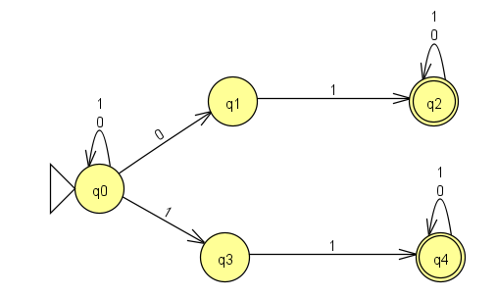
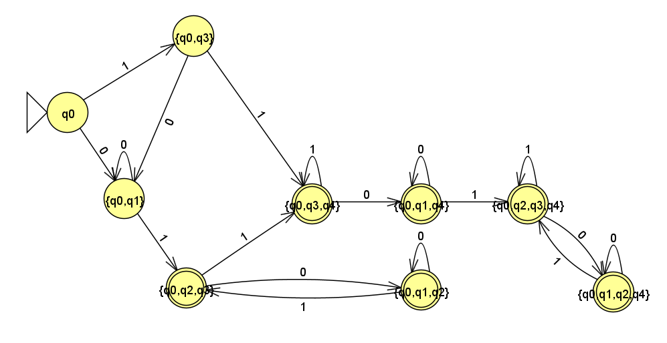
IS727272 - Cordero Hernández Marco Ricardo
 | AFN |  |  | Convierte el AFN en AFD. Termina la tabla de transiciones y dibújala en JFLAP.
 | 𝛿 | 0 | 1 | Δ | 0 | 1
 | ->q0 | {q0,q1} | {q0, q3} | -->{q0} | {q0,q1} | {q0, q3}
 | q1 | Vacio | {q2} | {q0,q1} | {q0,q1} | {q0,q2,q3}
 | *q2 | {q2} | {q2} | {q0, q3} | {q0,q1} | {q0,q3,q4}
 | q3 | vacio | {q4} | *{q0,q2,q3} | {q0,q1,q2} | {q0,q3,q4}
 | *q4 | {q4} | {q4} | *{q0,q3,q4} | {q0,q1,q4} | {q0,q3,q4}
 |  |  |  | *{q0,q1,q2} | {q0,q1,q2} | {q0,q2,q3}
 |  |  |  | *{q0,q1,q4} | {q0,q1,q4} | {q0,q2,q3,q4}
 |  |  |  | *{q0,q2,q3,q4} | {q0,q1,q2,q4} | {q0,q2,q3,q4}
 |  |  |  | *{q0,q1,q2,q4} | {q0,q1,q2,q4} | {q0,q2,q3,q4}

 | AFN |  |  |  | Inserta aquí el AFD

